Sheet1
State | InvokeWorkFlowFile | 설명 | 인수 | Transition
Initialization 초기 설정 | InitAllSettings.xaml | Config 파일을 읽어옵니다. Queue 혹은 Asset을 사용하는 경우 여기서 그 값을 읽어옵니다. |  | BusinessException or Exception -> [결과처리] End Process Successful -> Get Transaction Data
 | KillAllProcesses.xaml | 해당하는 목록을 강제로 종료하기 위해 사용하는 Kill프로세스 모듈
 | DeleteFileInFolder.xaml ReFramework에 추가함. | lib_DeleteFileInFolder 결과폴더 파일 삭제, Data\Output\ 스크린샷 폴더 파일 삭제, Exceptions_Screenshots
 | InitAllApplications.xaml 테스트 샘플 데이터 세팅 - arg 값 없고 Config > isTestJSONfile = Y | 작업을 진행할 사이트를 열거나 프로그램을 실행시키고 로그인을 하는 등, 작업에 필요한 사전 작업을 수행 ex) 타켓사이트에 접속하여 Start 버튼 클릭, Json 파일 읽기
 | CreateTransactionData.xaml ReFramework에 추가함. | 업무 처리에 필요한 데이터 건수 입력 ex) Json Input 값을 out_TransactionData 넣는다.
Get Transaction Data 트랜잭션 가져오기 | GetTransactionData.xaml | 업무 처리에 필요한 데이터 획득 ex) if in_TransactionNumber < io_JobCnt then out_TransactionItem = io_TransactionData.Rows(in_TransactionNumber) else out_TransactionItem = Nothing |  | No Data -> [결과처리] End Process New Transaction -> [과제 수행] Process Transaction
Process Transaction 프로세스 처리 | Process.xaml | 업무 처리 수행 ex) Repeat Number Of Times 엑티비티를 사용하여 TransactionData에서 헤더값, TransactionItem에서 값을 가져온다. (내 과제에 해당) in_dtTransactionData.Columns(idx-1).ColumnName.ToString() in_TransactionItem(in_dtTransactionData.Columns(idx-1).ColumnName).ToString() |  | System Exception -> [초기화] Initialization BusinessException -> Get Transaction Data Success -> Get Transaction Data
 | SetTransactionStatus.xaml RetryCurrentTransaction.xaml CloseAllApplications.xaml Success Business Exception System Exception | 업무 처리 상태 변경 DataRow를 사용하여 아래와 같이 수정 필요 GetType(Uipath.Core.QueueItem) -> GetType(System.Data.DataRow) | 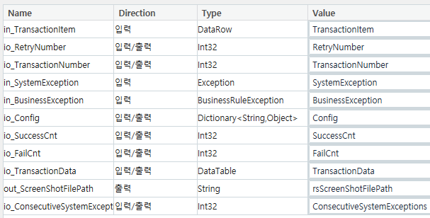
End Process 프로세스 종료 | EndProcess.xaml | 과제 결과 처리 플랫폼에 결과 API전송
 | CloseAllApplications.xaml | 재시작을 위한 응용프로그램 종료
 | ProcessRunningTime.xaml | 과제수행시간 계산

 | s_ConfigFilePath | "Data\Config.xlsx"

ConsecutiveSystemExceptions

 | CloseAllApplications.xaml | BusinessException.Message.Split("|").First BusinessException.Message.Split("|").Last + "("+ BusinessException.Source +")" | Environment.NewLine

path.GetFullPath(in_Config("OutputFolderPath").ToString) |  |  | Main.xaml 경로 Default 표시

Environment.GetFolderPath(Environment.SpecialFolder.UserProfile)+"\Downloads\" |  |  | 사용자 프로필, 문서, 바탕화면 등과 같은 공용 시스템 폴더의 경로를 쉽게 얻
 |  |  | C:\\Users\\12345678
system.Text.RegularExpressions.Regex.Matches(s_ReadText,"\d{10}")(0).ToString

UiPath 파일 경로
Environment.GetFolderPath(environment.SpecialFolder.UserProfile) + "\Desktop\ALPDF\Convert"
path.GetFullPath(in_Config("OutputFolderPath").ToString) |  |  | C:\\Users\\12345678\\Documents\\UiPath\\5일과정\\Data\\Output\\

Environment.SpecialFolder.Desktop: 바탕화면
Environment.SpecialFolder.MyDocuments: 문서 폴더
Environment.SpecialFolder.ApplicationData: 사용자 응용 프로그램 데이터
Environment.SpecialFolder.CommonApplicationData: 공용 응용 프로그램 데이터

문자열이 비어 있는지 또는 null 인지 확인하는 데 사용
String.IsNullOrWhiteSpace | 1) 비어 있거나 , 2) Null 값 이거나 , 3) (" ") 공백 문자열
String.IsNullOrEmpty | 1) 비어 있거나 , 2) Null 값

Json
액티비티 명 | 주요 프로퍼티 | 비고
Deserialize JSON | Input (입력): JSON 문자열이 포함된 변수 또는 문자열을 지정합니다.
 | TypeArgument: 결과를 어떤 유형으로 반환할지 설정합니다. 기본적으로 JObject 또는 JArray를 선택합니다. | Newtonsoft.Json.Linq 아래 Jobject 또는 JArray를 선택
 | Output (출력): JSON이 변환된 객체를 저장할 변수입니다. | ex) 출력예시 jsonObject("name").ToString // "John Doe" 반환 jsonObject("age").ToString // "30" 반환
Deserialize JSON Array | Input (입력): JSON 배열 문자열이 포함된 변수 또는 문자열을 지정합니다. | ex) Input 값 예시 jo_HttpData["data"].ToString()
 | Output (출력): JSON 배열이 변환된 JArray 객체를 저장할 변수입니다. | ex) 출력예시 jsonArray(0)("name").ToString // "John Doe" 반환 jsonArray(1)("age").ToString // "25" 반환
Assign | Save to : dt_HttpData 저장할값: Newtonsoft.Json.JsonConvert.DeserializeObject<DataTable>(jarr_HttpData.ToString()) | jarr 값 -> DT 에 입력
Assign | Save to : s_ExcelData 저장할값: Newtonsoft.Json.JsonConvert.SerializeObject(dt_ExcelData, Newtonsoft.Json.Formatting.None) | DT -> String변수에 넣기
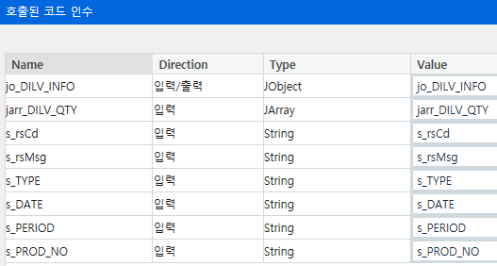
 |  |  | Jobject | JArray
Json을 사용하기 위한 사전작업 |  |  | Invoke Code 5. out_joOutputs
imports - Newtonsoft.json |  |  |  | 1. jarr_ITEMS
패키지 관리 - 공식 - Uipath.webapi.activities |  |  | Invoke Code 3. jo_DILV_INFO | Invoke Code 4. jarr_DILV_INFO
 |  |  |  | 2. jarr_DILV_QTY
가. Json 데이터 읽기 |  | 나. Json 결과 생성
1. JSON 파일 읽기 - Read Text File |  | 1. Build Data Table | jo_DILV_INFO.Add("rsCd",s_rsCd)
"Data\Input\sampleJsonFile.json"-> s_SampleJsonText |  | 결과 데이터 생성해서 Add Data Row 데이터 입력 | jo_DILV_INFO.Add("rsMsg",s_rsMsg)
 |  | 2. Assign : DataTable > jsonString 생성 | jo_DILV_INFO.Add("TYPE",s_TYPE)
2. String -> JSON obj 변환 - Deserialize JSON |  | s_jsonString = JsonConvert.SerializeObject( dt_jsonDataList) | jo_DILV_INFO.Add("PERIOD",s_PERIOD)
s_SampleJsonText -> jo_SampleJSONobj |  | 3. Deserialize JSON Array | jo_DILV_INFO.Add("DATE",s_DATE)
* 변수형식: Newtonsoft.Json.Linq.Jobject |  | s_jsonString > jarr_BodyData 변환 | jo_DILV_INFO.Add("PROD_NO",s_PROD_NO)
 |  | 4. Invoke Code | jo_DILV_INFO.Add("DILV_QTY",jarr_DILV_QTY)
3. Assign |  | out_joOutputs.add("CURRENCY",s_CURRENCY)
io_arg = jo_SampleJSONobj |  | out_joOutputs.add("ITEMS", jarr_BodyData)

 |  | 다. API 통신
4. Build Data Table |  | 1. Return arg 세팅 - Invoke Code
{ item, status, fileName } |  | in_arg.Add("rsCd",in_rsCd)
 |  | in_arg.Add("rsMsg",in_rsMsg)
5. Data Table 넣기 |  | in_arg.Add("rsScreen", in_rsScreenShotFilePath)
For Each 항목목록* io_arg("inputs")("fileList") 항목* jsonItem Body* Add Data Row { jsonItem.Item("filePath").ToString, "", "" } | Log Messgae: jsonItem.ToString | in_arg.Add("outputs",in_joOutputs)
 |  | 2. JSON 텍스트 파일로 임시 저장 - Write Text File
 |  | 3. HTTP Request

변수
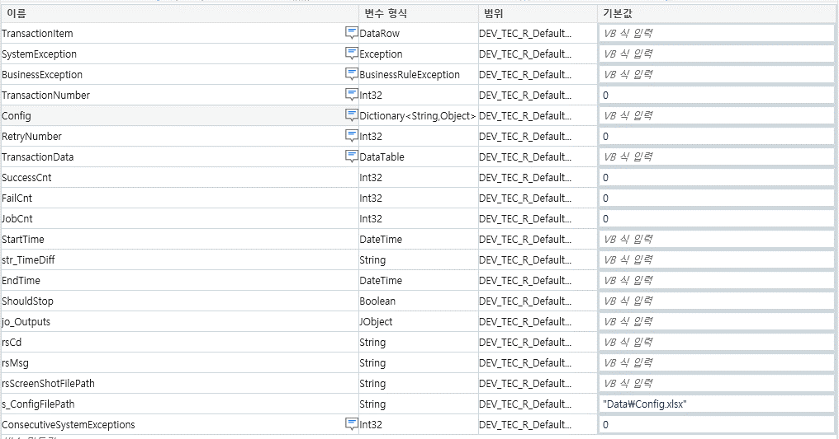

Q값 가져오기
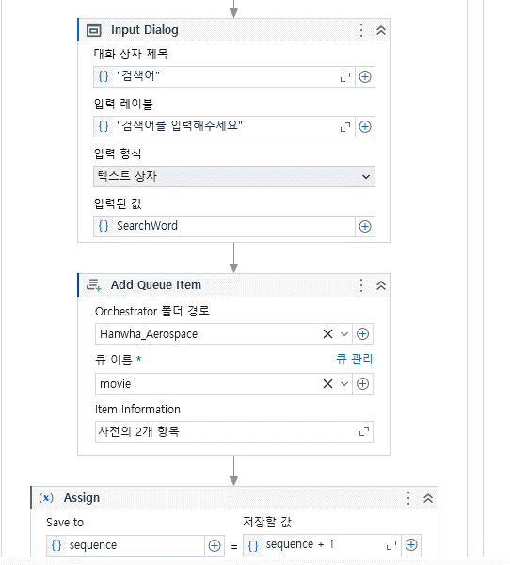
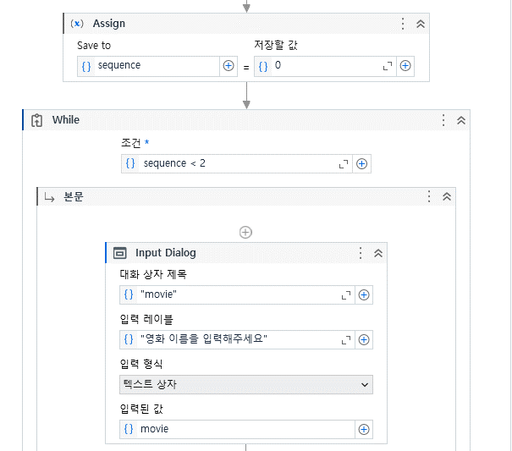
in_TransactionItem.SpecificContent["movieName"] + " " + in_TransactionItem.SpecificContent["SearchName"]

